Bug Report
Device: Xiaomi Redmi 10
Тест приложния: Заметки - официальное приложение Xiaomi, позволяет хранить под рукой виртуальные записи, которые можно перемещать, копировать, скрывать, Весия 3.8.6m

ID | BR-1 | ID | BR-2
Summary | Удаляются незакрепленные заметки при добавлении 1762422 символов в заголовок | Summary | Приложение вылетает на главный экран с отчетом при открытии заметки

Precondition | Добавить в буфер обмена 1762422 символа или больше | Precondition | 1. Добавить в заголовок 1762422 и текстовое поле 20204 символов

STR | 1. Добавить в заголовок и текстовое поле 1762422 + символов | STR | 1. Создать заметку 2. Открыть созданную заметку

ER | Последний символ должен быть удален | ER | Последний символ должен быть удален

AR | Удаляются незакрепленные заметки | AR | Приложение вылетает на главный экран с отчетом об ошибке при открытии заметки

Severity | Major | Severity | Major
Priority | Low | Priority | Low
Enviroment | Device: Xiaomi Redmi 10 OS: Android 12 | Enviroment | Device: Xiaomi Redmi 10 OS: Android 12
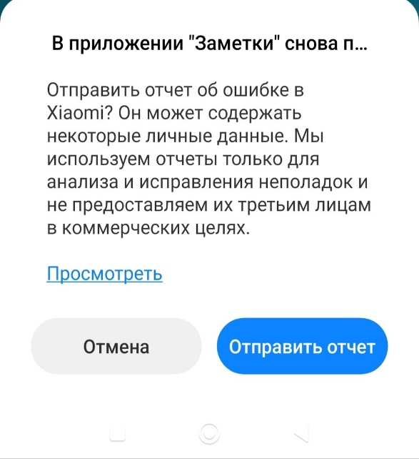
Attachment |  | Attachment | android.database.StaleDataException: Attempting to access a closed CursorWindow.Most probable cause: cursor is deactivated prior to calling this method. at android.database.AbstractWindowedCursor.checkPosition(AbstractWindowedCursor.java:142) at android.database.AbstractWindowedCursor.getInt(AbstractWindowedCursor.java:71) at android.database.CursorWrapper.getInt(CursorWrapper.java:126) at com.miui.notes.store.ItemStore.getType(ItemStore.java:82) at com.miui.notes.adapter.PhoneListAdapter.getItemCacheFromCursor(PhoneListAdapter.java:378) at com.miui.notes.adapter.PhoneListAdapter.getItem(PhoneListAdapter.java:242) at com.miui.notes.ui.fragment.PhoneHybridFragment$17.onClick(PhoneHybridFragment.java:866) at android.view.View.performClick(View.java:7750) at android.view.View.performClickInternal(View.java:7727) at android.view.View.access$3700(View.java:861) at android.view.View$PerformClick.run(View.java:29141) at android.os.Handler.handleCallback(Handler.java:938) at android.os.Handler.dispatchMessage(Handler.java:99) at android.os.Looper.loopOnce(Looper.java:210) at android.os.Looper.loop(Looper.java:299) at android.app.ActivityThread.main(ActivityThread.java:8250) at java.lang.reflect.Method.invoke(Native Method) at com.android.internal.os.RuntimeInit$MethodAndArgsCaller.run(RuntimeInit.java:556) at com.android.internal.os.ZygoteInit.main(ZygoteInit.java:1045)

ID | BR-3
Summary | При смене ориентации приложение принимает альбомную ориентацию

Precondition | 1. Запустить майнд-карту в портретной ориентации

STR | 1. Повернуть телефон на 180 градусов.

ER | При смене ориентации (запустить в портрете, перевернуть на 180 градусов) приложение принимает портретную ориентацию.

AR | При смене ориентации (запустить в портрете, перевернуть на 180 градусов) приложение принимает альбомную ориентацию

Severity | Major
Priority | Medium
Enviroment | Device: Xiaomi Redmi 10 OS: Android 12

Attachment

